提出書類一覧
提出書類一覧 【市内：コンサルタント・登記】

☆ 提出書類は次のとおりです。様式が定められているものは所定の様式で提出してください。

№ | 提出書類名 |  |  | 内 容 ・ 説 明
1 | 入札参加資格審査申請書 |  |  | 様式1
2 | 資格者名簿・技術者経歴書 |  |  | 様式2
3 | 資格者・技術者の資格等証明書類の写し |  |  | ① | 免許証・資格証明書等の写しを提出すること。（実務経歴による場合は不要）
令和７年１２月２日以降
従来の紙保険証は、有効期限切れとなるため、確認書類として認められません。
 |  |  |  | ② | 技術者と事業所（申請者）との雇用関係を証する書類の写しを提出すること。 ※技術者氏名、資格取得年月日等（3カ月以上雇用）、事業所名称が確認できるもの。 ＜書類例＞ ・雇用保険被保険者証または雇用保険資格取得等確認通知書 ・健康保険・厚生年金被保険者標準報酬決定通知書 ・給与所得の源泉徴収票（事業者名称が確認できるもの） ・住民税特別徴収税額の通知書または変更通知書(直近のもの) ・後期高齢者医療被保険者証＋源泉徴収票（事業者名称が確認できるもの） ・給与支払報告書（事業者名称が確認できるもの） ・確定申告書（事業者名称が確認できるもの）
4 | 許可（登録）通知書 又は 許可（登録）証明書の写し （コンサルタント業務申請者） |  |  | 直近のもので入札参加資格申請時に有効であるものを提出すること。
 |  |  |  | ※ | 許可（登録）通知書又は当該証明書に事務所所在地の記載がない場合には、許可（登録）申請時に提出した申請書の写しを、通知書に併せ添付すること。
5 | 登記事項証明書（写し可） |  |  | 申請者が法人である場合は提出すること。 ※現在事項全部証明書又は履歴事項全部証明書(変更届においては履歴事項全部証明書に限る。)
 | 身分証明書（写し可） |  |  | 申請者が個人である場合は提出すること。
 |  |  |  |  | 身分証明書は、申請者の本籍地がある市区町村の戸籍担当窓口で発行されます。
 |  | ※証明書については、発行日から受付日まで３か月以内のものに限ります。 ただし、申請書類の受付日前に期限が到来した場合には再取得が必要です。 例：受付日：7月15日 ⇒ 3か月前：4月16日
6 | 市税及び国民健康保険税の完納証明書（写し可） ※宍粟市に納税義務があるもの ※税務課等に納税義務の有無を照会する場合があります。 |  |  | ・ | 市税及び国民健康保険税（宍粟市に納税義務があるもの）の、完納証明書を提出すること。
 |  |  |  | ・ | ただし、法人の場合は、法人及び代表者の納税義務があるものを提出すること。
 |  |  |  | ※申請は、下に記載する【完納証明書の発行窓口】のとおり
 | ※発行日時点において完納されているものが対象になります。 ※発行日から受付日まで １か月以内のものに限ります。 |  |  | ※ | 初めて宍粟市に登録を申請する法人は、法人設立届の写し又は法人市民税の申告書の写しを提出すること。（いずれも宍粟市の受付印のあるもの）
 |  |  |  | ※ | 納付後、システム処理に日数を要するため、発行日時点で証明が出来ない場合は、納付が完了していることが証明できる書類等を発行窓口に提示してください。
7 | 各種 完納証明書（写し可） ※宍粟市に納入義務があるもの ※各担当課に納入義務の有無を照会する場合があります。 ※納入期限が受付日前々月末までのものが対象になります。 （例えば、R8年4月1日に受付の場合、R8年2月末までが対象です） |  |  | ・ | 宍粟市に納入義務があるものについて完納証明書を提出すること。
 |  |  |  | ・ | ただし、法人の場合は、法人及び代表者の納入義務があるものを提出すること。
 |  |  |  | ※申請は、下に記載する【完納証明書の発行窓口】のとおり
 |  |  |  | ＜完納証明書の例＞ ・介護保険料（※65歳以上） ・後期高齢者医療保険料（※75歳以上） ・水道使用料 ・下水道使用料 ・上下水道分担金 ・住宅使用料 ・保育料 ・貸付資金 など、宍粟市へ納付しているものが対象になります。
8 | 受付票 （必要な場合のみ） |  |  | 受付票が必要な場合は、次の①又は②を提出してください。
 |  |  |  | 受付印押印の上返送します。
 |  |  |  | ① | 受付票（任意様式可）及び返送用封筒（切手貼付、返信先記入）
 |  |  |  | ② | 返信用はがき
 |  |  |  | ※ | 切手がない場合及び不足する場合は返信できません。

【完納証明書の発行窓口】 ※法人及び代表者の納入義務があるものを提出
 |  |  |  | 本庁 |  | 市民局
 | 市税及び国民健康保険税 |  |  | 税務課（本庁舎１階） |  | まちづくり推進課 市民係
 | 介護保険料 （※65歳以上） |  |  | 高年福祉課（北庁舎１階） |  | 保健福祉課（各市民局内） ※千種保健福祉課はエーガイヤちくさ
 | 後期高齢者医療保険料 （※75歳以上） |  |  | 市民課（本庁舎１階） |  | まちづくり推進課 市民係
 | 水道使用料 |  |  | 水道管理課（本庁舎２階） |  | 北部建設課 地域振興係
 | 下水道使用料
 | 上下水道分担金
 | 住宅使用料 |  |  | 住宅土地政策課（本庁舎２階）
 | 保育料 |  |  | こども未来課（本庁舎４階）
 | 貸付資金 |  |  | 各貸付資金の担当窓口

 | （参考）身分証明書 ※申請者が個人である場合は提出必要
 | 身分証明書 |  |  | 申請者の本籍地がある市区町村の戸籍担当窓口

※ | 宍粟市が発行する各種証明書の申請に際しては、窓口へ来られた方の「本人確認」を行います。
 | 個人情報の保護と不正行為防止を図るため、ご協力をお願いします。
 |  | ① | 本人確認を求める申請事項
 |  |  | ・市税及び国民健康保険税の完納証明書
 |  |  | ・各種完納証明書
 |  |  | ・身分証明書
 |  | ② | 本人確認の方法
 |  |  | ・官公庁が発行した顔写真付きの証明書による確認 （例）運転免許証、パスポート、マイナンバーカード等
 |  | ③ | 法人に係る各種証明書の申請には、法人の印鑑が必要になります。
 |  | ④ | 各種証明書の申請時に、本人以外の場合は委任状が必要になります。
 |  |  | ※本人以外の場合は、受任者（窓口に来られた方）本人の確認書類が必要になります。

様式1
様式１
令和８年度 入札参加資格審査申請書
【市内：コンサルタント・登記】
注意事項
宍 粟 市 長 様 |  |  |  |  |  |  | 令和 年 月 日

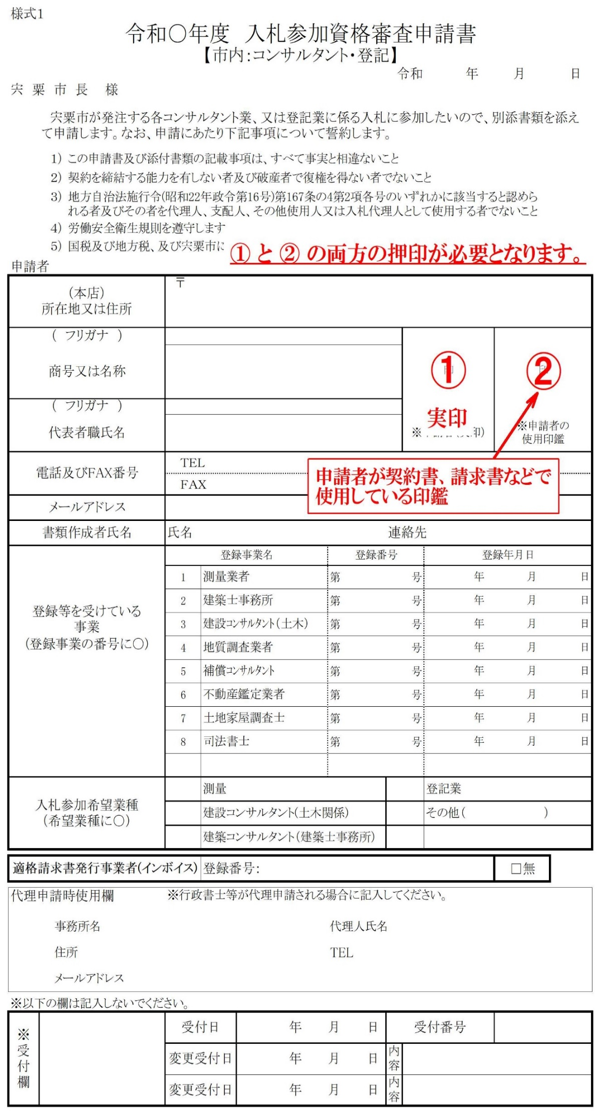
 | 宍粟市が発注する各コンサルタント業、又は登記業に係る入札に参加したいので、別添書類を添えて申請します。なお、申請にあたり下記事項について誓約します。

 | １） | この申請書及び添付書類の記載事項は、すべて事実と相違ないこと
 | ２） | 契約を締結する能力を有しない者及び破産者で復権を得ない者でないこと
 | ３） | 地方自治法施行令(昭和22年政令第16号)第167条の4第2項各号のいずれかに該当すると認められる者及びその者を代理人、支配人、その他使用人又は入札代理人として使用する者でないこと
 | ４） | 労働安全衛生規則を遵守します
 | ５） | 国税及び地方税、及び宍粟市に納入義務があるものに滞納が無いこと
申請者
（本店） 所在地又は住所 |  |  | 〒

（ フリガナ ） |  |  |  |  |  |  |  | 印 |  | 印
商号又は名称
（ フリガナ ）
代表者職氏名 |  |  |  |  |  |  |  | ※申請者（実印） |  | ※申請者の 使用印鑑

電話及びFAX番号 |  |  | ＴＥＬ
 |  |  | ＦＡＸ
メールアドレス
書類作成者氏名 |  |  | 氏名 |  |  |  | 連絡先
登録等を受けている 事業 |  |  | 登録事業名 |  |  | 登録番号 |  |  | 登録年月日
 |  |  | 1 | 測量業者 |  | 第 |  | 号 | 年 月 日
 |  |  | 2 | 建築士事務所 |  | 第 |  | 号 | 年 月 日
 |  |  | 3 | 建設ｺﾝｻﾙﾀﾝﾄ（土木） |  | 第 |  | 号 | 年 月 日
(登録事業の番号に○) |  |  | 4 | 地質調査業者 |  | 第 |  | 号 | 年 月 日
 |  |  | 5 | 補償ｺﾝｻﾙﾀﾝﾄ |  | 第 |  | 号 | 年 月 日
 |  |  | 6 | 不動産鑑定業者 |  | 第 |  | 号 | 年 月 日
 |  |  | 7 | 土地家屋調査士 |  | 第 |  | 号 | 年 月 日
 |  |  | 8 | 司法書士 |  | 第 |  | 号 | 年 月 日

入札参加希望業種 （希望業種に○） |  |  |  | 測量 |  |  |  |  | 登記業
 |  |  |  | 建設コンサルタント(土木関係) |  |  |  |  | その他（ ）
 |  |  |  | 建築コンサルタント（建築士事務所）

適格請求書発行事業者(インボイス) |  |  |  | 登録番号： |  |  |  |  |  | □無

代理申請時使用欄 |  |  | ※行政書士等が代理申請される場合に記入してください。
 | 事務所名 |  |  |  |  | 代理人氏名
 | 住所 |  |  |  |  | TEL
 | メールアドレス
※以下の欄は記入しないでください。
※受付欄 |  |  | 受付日 |  | 年 月 日 |  | 受付番号

 |  |  | 変更受付日 |  | 年 月 日 |  | 内容

 |  |  | 変更受付日 |  | 年 月 日 |  | 内容

申請書受付票
宍粟市入札参加資格審査申請書受付票
【市内：コンサルタント・登記】

有効期間 ： | 受付日 | から | 令和９年３月３１日 | まで

申 請 者

所在地又は住所

商号又は名称

代表者職氏名

※申請者欄は申請者においてあらかじめご記入ください。
※受付後の審査で補正指示を行う場合があります。

あなたから申請のありました入札参加資格審査申請書を受付けました。

受 付

宍粟市 総務部 財政課 (℡0790-63-3125 ダイヤルイン)

